关系图
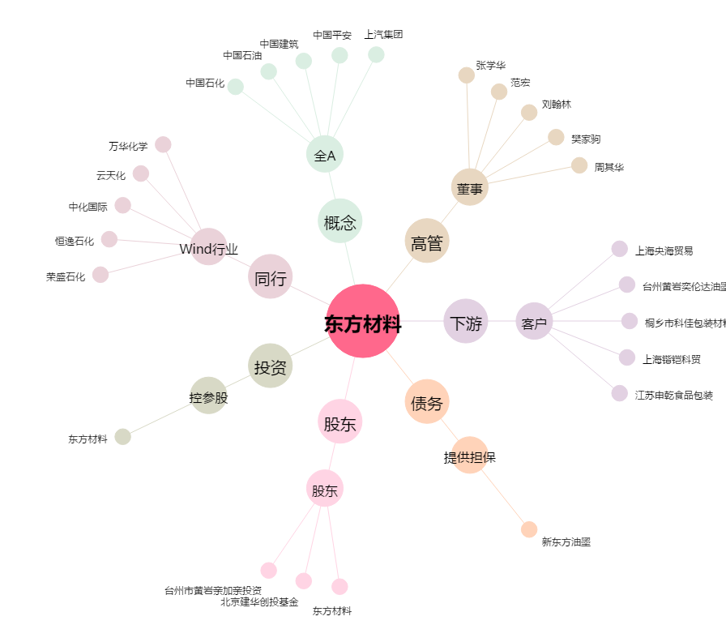
东方材料[603110.SH] - 关系概览图

